7_口座振込
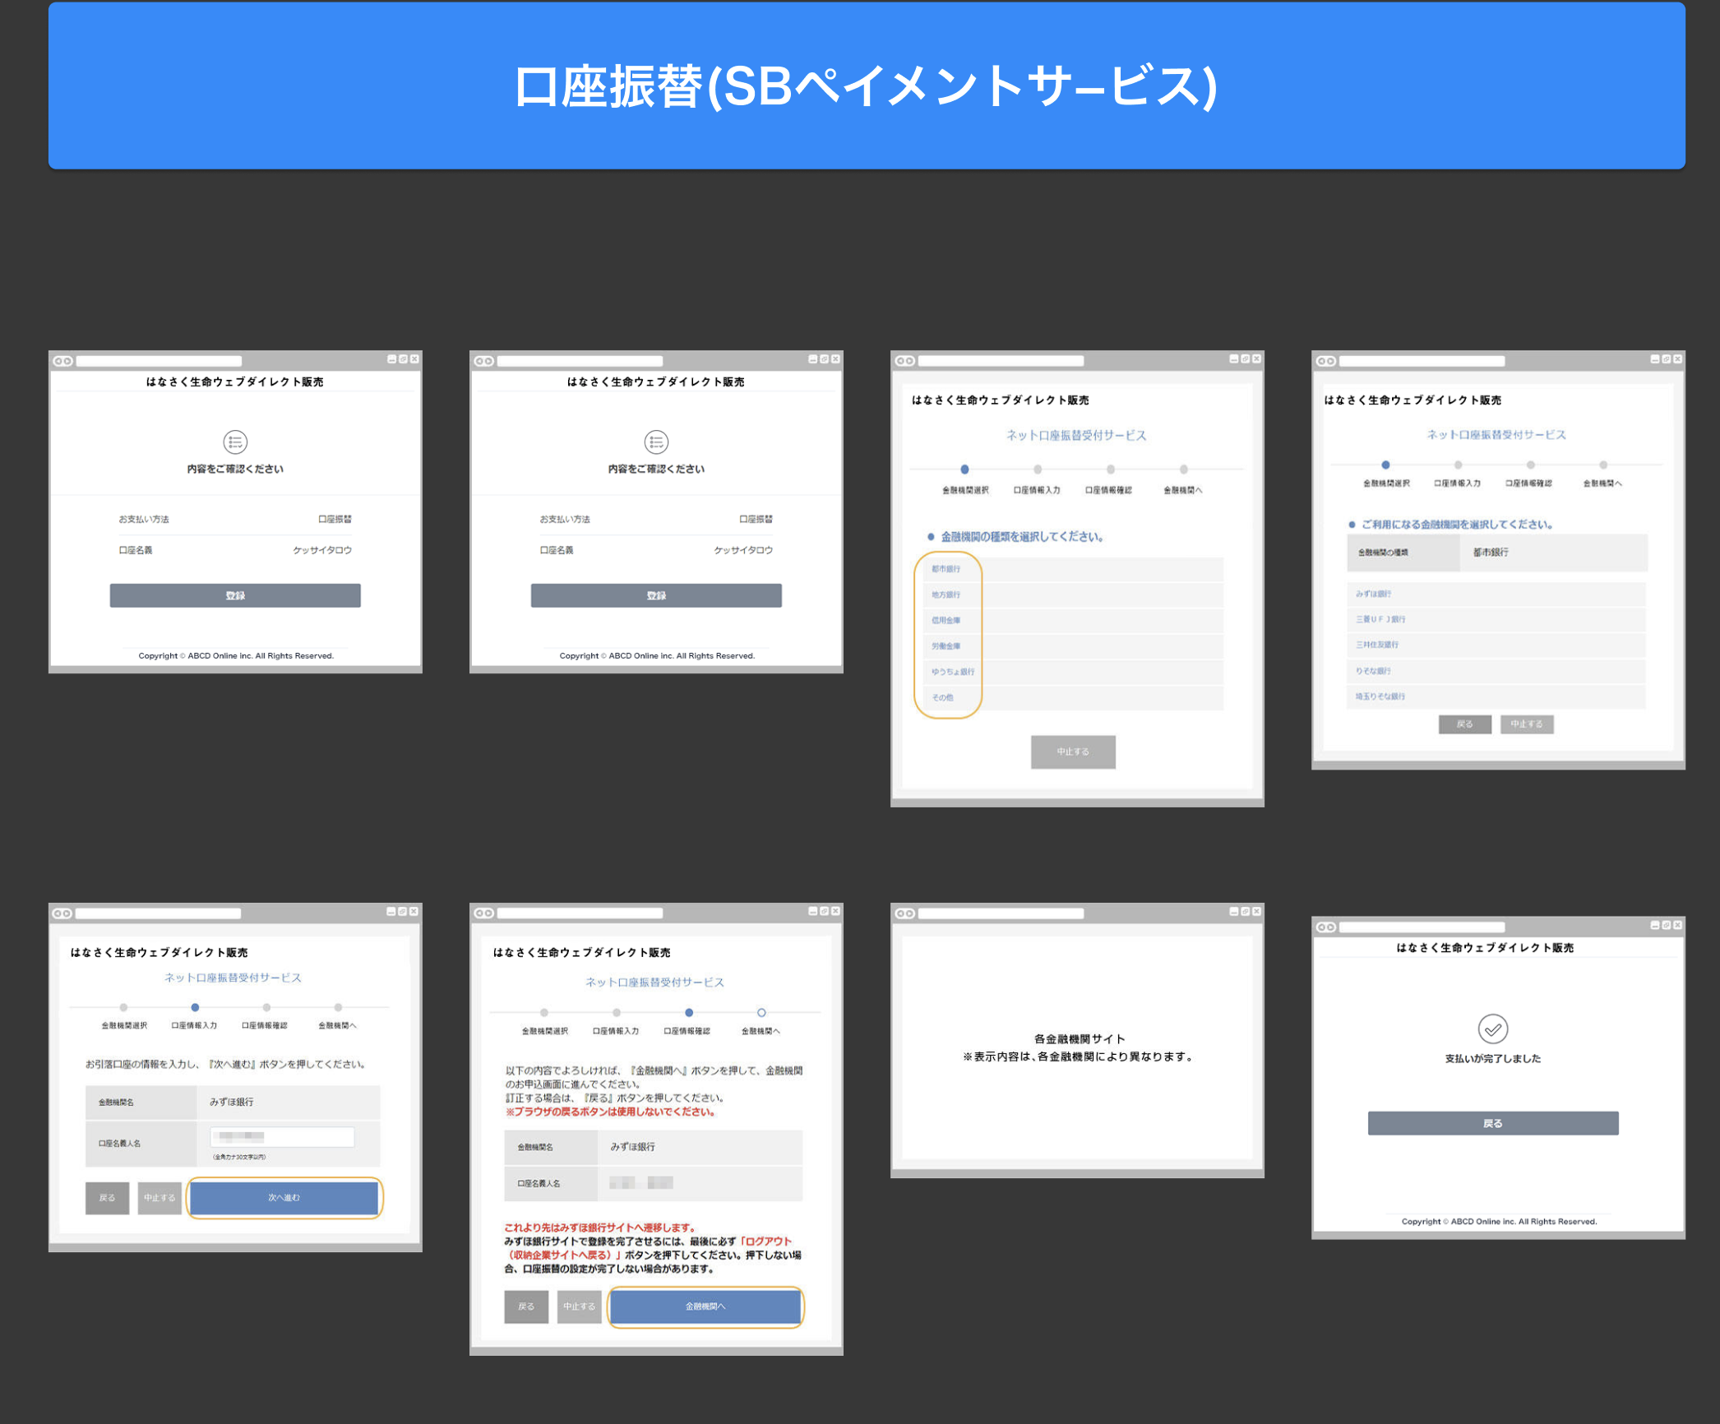
口座振り込み 基本的には「G0xxx.口座振替登録画面」を踏襲するので、相違点のみ記載 申込フロー時に口座振替登録を完了しなかった人のための登録画面である
No | エリア名 | 概要 | 項目 | 機能 | 検討内容
1 | 登録 | 申込フロー同様にリンク型のSBPSの口座振替登録を行う 成功時の戻り先は申込データ確認画面となる | ・登録ボタン | ・リンク型のSBPSの口座振替登録
2 | 登録完了ポップアップ | 完了したことを申込者に伝えるためのポップアップ画面 「閉じる」ボタン押下で申込データ確認に戻る | ・閉じるボタン

8_クレジットカード登録
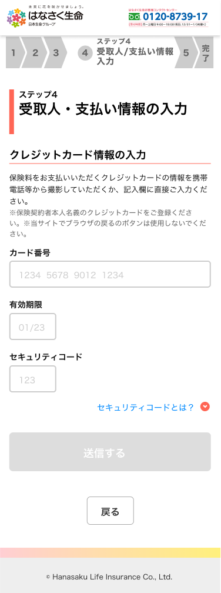
クレジットカード登録 基本的には「G0130.クレジットカード情報入力画面」を踏襲するので、相違点のみ記載 申込フロー時にクレジットカード登録を完了しなかった人のための登録画面である
No | エリア名 | 概要 | 項目 | 機能 | 検討内容
1 | 送信 | 入力項目を全て入力後 送信ボタンが活性化 | ・送信ボタン | ・[送信]ボタン押下後 登録完了ポップアップを表示
2 | 登録完了ポップアップ | 完了したことを申込者に伝えるためのポップアップ画面 | ・閉じるボタン | ・[閉じる]ボタン押下後 申込データ確認に戻る

